Sheet1
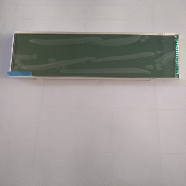
BAĞLAYICI TARİFE BİLGİSİ DETAY BİLGİSİ
 | BTB Numarasi: | TR350000230045
 | Gtip No: | 853120950000
 | Ge?erlilik Bsg.Tarihi: | 15/06/2023
 | Siniflandirmanin Gerek?esi:
 | Türk Gümrük Tarife Cetveli İzahnamesi’nin 85.Fasıl, 8524 ve 8531 tarife pozisyonu açıklama notları, Dokuz Eylül Üniversitesi Mühendislik Fakültesinin 05.04.2023 tarihli, 152 (84816381) sayılı Teknik Raporu, Gümrükler Genel Müdürlüğünün 07.06.2023 tarihli, 85986417 sayılı yazıları, Tarife Yorumuna İlişkin Genel Kurallar
 | Esyanin Tanimi:
 | Q&P Electronics S63097 model, 30072219 kodlu . FLAT Display (FSTN LCD Display) isimli buzdolabı gösterge tablosudur. Önceden tanımlanmış ve LCD üzerine döşenmiş fonksiyona özel karakterleri ve 7 segment sayı gösterimi dışında video gösteremez, video sinyali aktaramaz, video dönüştürücü özelliği yoktur.Dokunmatik değildir.Makineyi kontrol etme özelliği, kumanda özelliği yoktur. Yalnızca LCD gösterge panosudur.Boyutları 116,5mm*59mm*9,5/ 13,02mm

